2026 SP 申込書 (集計)
スクールプランニングノート 【個人】購入申込書
ご回覧
お願いします

スクールプランニングノートの個人販売を受付けております。
大変恐縮ですが学校で取りまとめていただいて鹿児島県教育用品までメール添付・郵送またはＦＡＸをお願い致します。

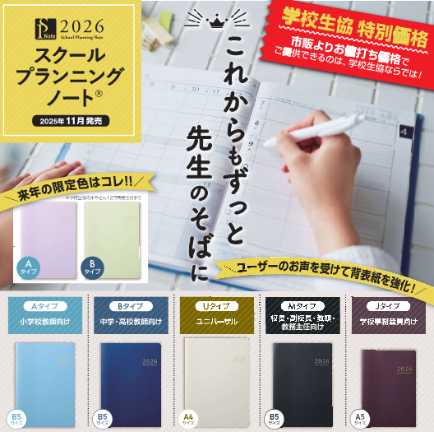
 | 鹿児島県教育用品㈱御中 |  |  |  |  | ＦＡＸ：０１２０－１５－３１９４
 |  |  |  |  |  | Email：ekksinnendo@g-coop.com
 | 申込期限 2025年11月27日（木）必着
商品ＣＤ | 商 品 名
358 | ：Ａ「スクールプランニングノートＡ」：￥2,079－
 | （小学校教師向け）別冊記録ノート付き Ｂ５ｻｲｽﾞ
368 | ：Ａ「スクールプランニングノートＡ」：￥2,277－
(限定色) | 限定色（小学校教師向け）別冊記録ノート付き Ｂ５ｻｲｽﾞ
359 | ：Ｂ「スクールプランニングノートＢ」：￥2,079－
 | （中学・高校教師向け）別冊記録ノート付き Ｂ５ｻｲｽﾞ
369 | ：Ｂ「スクールプランニングノートＢ」：￥2,277－
(限定色) | 限定色（中学・高校教師向け）別冊記録ノート付き Ｂ５ｻｲｽﾞ
360 | ：Ｍ「スクールプランニングノートＭ」：￥2,574－
 | （校長・副校長・教頭・教務主任向け）別冊記録ノート付き Ｂ５ｻｲｽﾞ
361 | ：Ｕ「スクールプランニングノートＵ」：￥2,772－
 | （特別支援学級学校他、どんな時間割にも対応）別冊記録ノート付き Ａ４ｻｲｽﾞ
362 | ：Ｊ「スクールプランニングノートＪ」：￥2,178－
 | （学校事務職員向け）コンパクトなＡ５ｻｲｽﾞ 別冊記録ノート付き Ａ５ｻｲｽﾞ
364 | ：スクールプランニングノート別冊/名簿ノート（1冊）：￥495－
365 | ：スクールプランニングノート別冊/授業計画ノート（3冊セット）：￥1,048－
366 | ：スクールプランニングノート別冊/児童生徒個別記録ノート（2冊セット）：￥1,048－

 |  |  |  | 申込日
学校名 |  |  |  | 住所
 |  |  |  | ＴＥＬ
学校ｺｰﾄﾞ |  | 358 | 368 | 359 | 369 | 360 | 361 | 362
 |  | Ａタイプ | 限定色 | Ｂタイプ | 限定色 | Ｍタイプ | Ｕタイプ | Ｊタイプ
申込責任者 |  | （小学校教師向け） | Aタイプ （小学校教師向け） | （中学・高校教師向け） | Bタイプ （中学・高校教師向け） | （校長・副校長・教頭・教務主任向け） | （特別支援学級学校他） | （学校事務職員向け）
職 員 番 号 | 名 前 | 2,079円 | 2,277円 | 2,079円 | 2,277円 | 2,574円 | 2,772円 | 2,178円

鹿児島県教育用品株式会社
〒892-0852 鹿児島市下竜尾町３番１号
TEL 099-225-2664 / FAX 0120-15-3194
＊職員番号は必ずご記入ください。（事務センター引去り可能な方は２月給与で控除します。）
＊お届けは２月上旬を予定しています。

＊注文書は学校生協のＨＰにも掲載しています。→

